肝炎研究所
肝炎研究所实验室台柜等设备配置清单
序号 | 房间 | 产品名称 | 型号规格 | 单位 | 数量 | 备注
1 | 换鞋 | 不锈钢换鞋凳 | 1150*300*420 | 个 | 1 | 全不锈钢结构，台面采用“宝钢”、“酒钢”“鞍钢”或以上品牌1.0mm厚304#优质不锈钢板制作，柜体、柜门采用“宝钢”、“酒钢”“鞍钢”或以上品牌1.0mm厚304不锈钢板制作，搁板采用“宝钢”、“酒钢”“鞍钢”或以上品牌1.0mm厚304不锈钢板制作，不锈钢铰链及锁具。要求焊接处打磨光滑，无毛刺。
2 | 换鞋 | 不锈钢鞋柜 | 800*300*600 | 个 | 1
3 | 一更/二更 | 不锈钢衣柜 | 900*500*1800 | 个 | 2
4 | 洁具存放 | 不锈钢器具架 | 1000*350*1800 | 个 | 2 | 全不锈钢结构，搁板采用“宝钢”、“酒钢”“鞍钢”或以上品牌1.0mm厚304#优质不锈钢板制作，框架采用40*40*1.2mm厚304#优质不锈钢管制作，配橡胶胶垫。要求焊接处打磨光滑，无毛刺。
5 | 无菌物品库 | 不锈钢物料架 | 900*350*1800 | 个 | 2
6 | 无菌物品库 | 不锈钢物料架 | 1000*350*1800 | 个 | 1
13 | 标本处理室 | 不锈钢实验台 | 1000*750*800 | 个 | 1 | 全不锈钢结构，台面采用“宝钢”、“酒钢”“鞍钢”或以上品牌1.0mm厚304#优质不锈钢板制作，框架采用40*40*1.2mm厚304#优质不锈钢管制作，配橡胶胶垫。要求焊接处打磨光滑，无毛刺。
14 | 样本接收间 | 不锈钢实验台 | 700*500*800 | 个 | 1
7 | 质控间 | 不锈钢实验台 | 1500*750*800 | 个 | 2
8 | 细胞培养间 | 不锈钢实验台 | 1000*750*800 | 个 | 2
11 | 细胞培养间 | 不锈钢实验台 | 700*750*800 | 个 | 2
9 | 细胞制备间1 | 不锈钢实验台 | 500*750*800 | 个 | 1
10 | 细胞制备间1 | 不锈钢物料架 | 500*350*1800 | 个 | 1 | 全不锈钢结构，搁板采用“宝钢”、“酒钢”“鞍钢”或以上品牌1.0mm厚304#优质不锈钢板制作，框架采用40*40*1.2mm厚304#优质不锈钢管制作，配橡胶胶垫。要求焊接处打磨光滑，无毛刺。
12 | 细胞制备间2 | 不锈钢物料架 | 500*350*1800 | 个 | 1

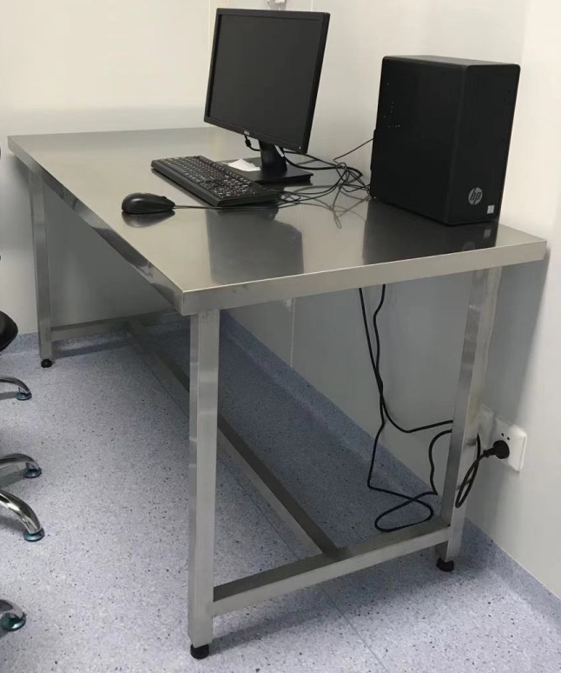
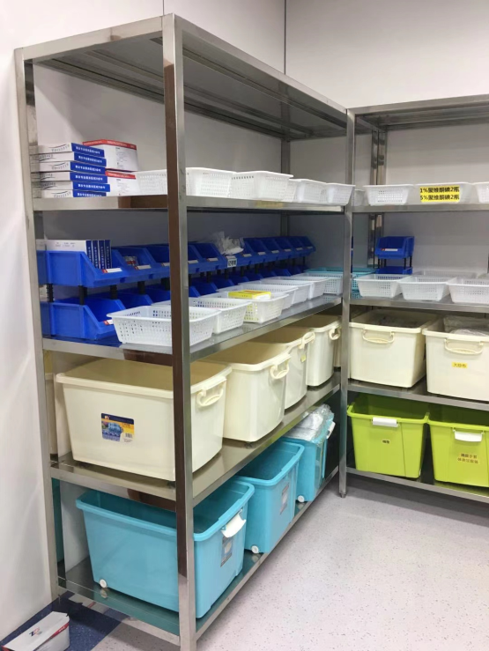

 |  |  |  |  |  | 不锈钢鞋柜样式

 | 不锈钢实验台样式 |  | 不锈钢器具/物料架样式

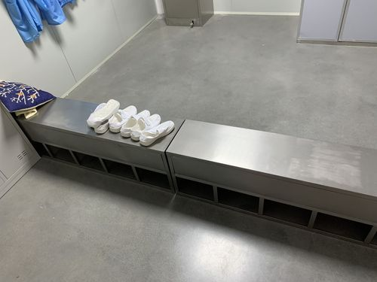

 |  | 不锈钢换鞋凳样式 |  |  |  | 不锈钢更衣柜样式

